RK3588定制需求
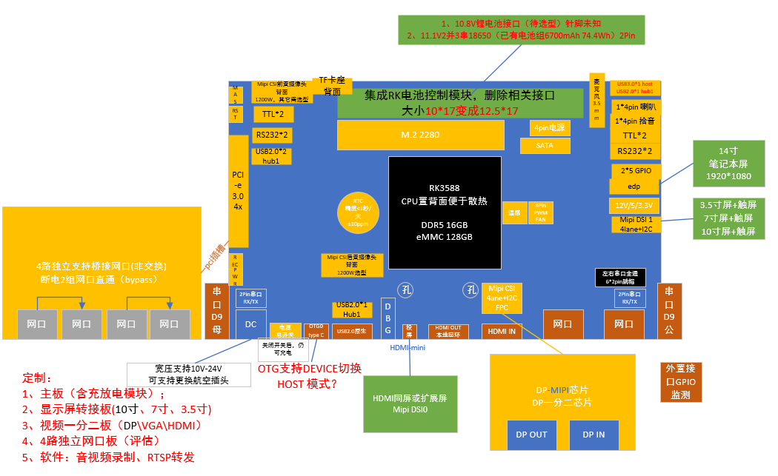
模块 |  |  | 内容
总体需求 | 主板 | 项目 | RK3588定制开发合同
 |  | 芯片 | 采用RK3588作为主板芯片
 |  | 主板结构 | 1*主板 12.5cm*17cm（10寸屏24cm*16cm，主板建议最大21cm*13cm以内） 3*显示屏转接板（10寸、7寸、3.5寸） 3*视频输入转接板（DP、VGA、HDMI） 1*4路网口扩展板 摄像头转接板（甲方提供）
 |  | 功耗 | 小于8W（峰值15W）
 |  | EMC | 1、静电放电抗扰度GB/T17626.2Ⅲ级：实现空放8kV，接触6kV，不断网，不闪屏；部分板载USB接口防8kV空放静电； 2、浪涌（冲击）抗扰度GB/T17626.5Ⅲ级：实现电源适配器、网口防雷击； 3、射频场感应的传导骚扰抗扰度GB/T17626.6Ⅲ级：不断网，不闪屏； 4、工频磁场抗扰度GB/T17626.8Ⅲ级：实现不断网，不闪屏； 支持塑料外壳和金属外壳的EMC防护。
 |  | 软件 | 优先现有开发板硬件上开发及移植： 1)实现gst或ffmpeg命令行hdmi in和摄像头h264、h265录制； 2）实现QT5.14以上版本源码音视频采集、显示、录制、rstp转发及播放器示例源码；
 |  | 操作系统 | 支持Buildroot、ubuntu、debian开源Linux系统 配合甲方适配国产操作系统：麒麟信安、磐石凝思、UOS统信
 |  | 硬件 | 乙方提供主板、DP输入板、PCIE转网口板
主板 | 位置 | 类型 | 编号 | 接口 | 接口描述 | 备注 | 驱动或软件功能 | 验收方法 | 备注
RK3588主板 | 板载 | 显示屏 | 1 | 1*40Pin DSI 0+I2C | 40Pin参考开发板定义并兼容： 1）10寸屏转接板（已选屏，BOE显示屏，LED背光25V，1920*1200） 2）7寸屏转接板（目前在用，1920*1200） 3）3.5寸屏转接板（目前在用1*lane 480*320） | 定制3种PCB转接板,防静电措施，转接换支持10-24V宽压 | 通过dsti配置支持不同显示屏，10寸屏优先 | 运行测试程序，显示屏可正常输出画面且无明显花屏、闪屏等 | MIPI接口 FPC40P0.5mm下接翻盖式 12V，5V，3.3V,参考开发板定义（甲方提供）
 | 外置 | 显示 | 2 | 1*mini HDMI | 支持DSI0同屏输出，支持1920*1200分辨率，支持hdmi音频 | 支持同屏、扩展屏 | 同屏优先 | 运行测试程序，显示屏可正常输出画面且无明显花屏、闪屏等 | mini-HDMI母座（嘉立创上采购过）
 | 外置 | 显示 | 3 | 1*edp | 1920*1080 | 用于14寸工业笔记本显示屏 |  | 运行测试程序，显示屏可正常输出画面且无明显花屏、闪屏等 | 参考异形3536edp接口
 | 板载 | SPI | 4 | SPI | 预留接口 | 可信模块 |  | 通过SPI可访问到设备 | 预留位置：连接器和2孔：TE Connectivity AMP Connectors 5179029-1 | 安装方向，可信模块几个引脚定义
 | 板载 | 存储 | 5 | eMMC5.1 | 128GB | 国产芯片优先 | 划分32G分区用于虚拟U盘 | 使用df -h 查看存储空间为128GB | 无
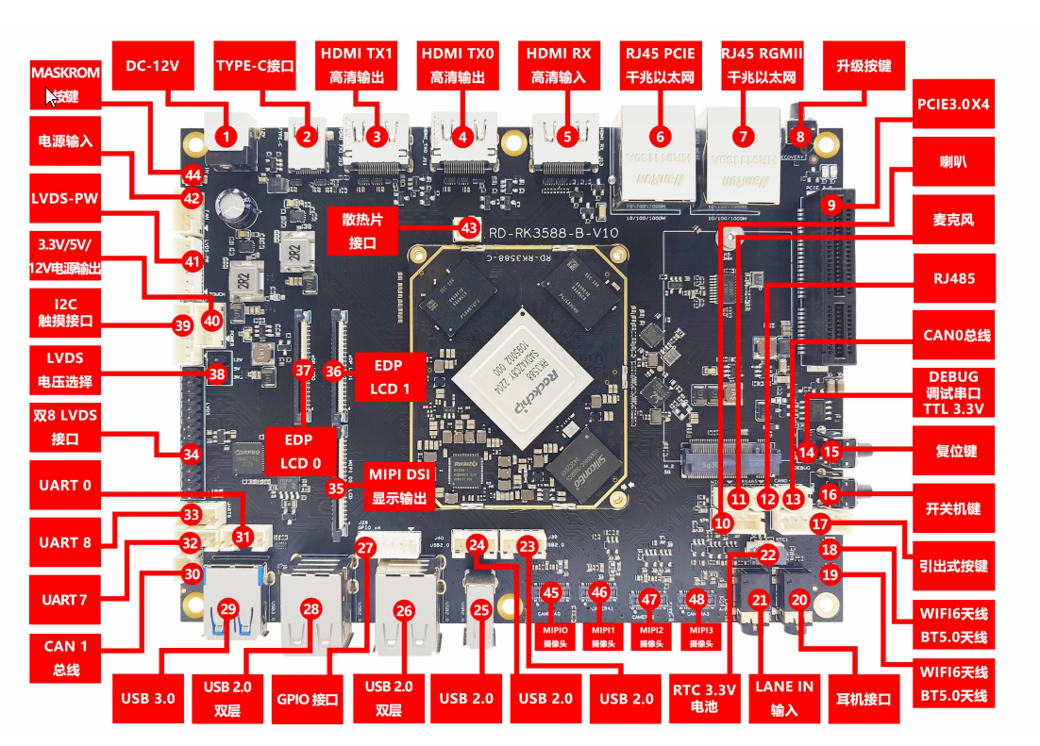
 | 板载 | 存储 | 6 | M.2 2280 | 支持2TB存储 |  | uboot判断M.2、sata存储序列号，硬盘变更时禁止开机，并在串口显示相应打印信息 | 使用mount命令挂载磁盘到系统，测试读写正常 | 支持SATA接口M.2
 | 板载 | 存储 | 7 | SATA+4Pin电源 | 1*SATA 1*4pin 24mm*9mm |  | 同上 | 使用mount命令挂载磁盘到系统，测试读写正常 | 无，4pin电源参考3568开发
 | 板载 | 内存 | 8 | DDR4 | 16GB | 国产芯片优先
 | 板载 | USB2.0 | 9 | 2*5Pin | 1*HOST1 USB2.0 HUB 2/4 | 防静电 |  | 使用mount命令挂载U盘到系统，测试读写正常 | PH=2mm 1x4P小白防呆座
 | 板载 | USB2.0 | 10 | 2*5Pin | 1*HOST1 USB2.0 HUB 1/4 | 其中1组空置，防静电 |  | 使用mount命令挂载U盘到系统，测试读写正常 | PH=2mm 1x4P小白防呆座
 | 板载 | USB3.0 | 11 | 2*10Pin | 1*HOST1 USB2.0 HUB 1/4 1*HOST USB3.0 | usb3.0扩展通用插座，其中1组空置，防静电 |  | 使用mount命令挂载U盘到系统，测试读写正常 | HEADER 19P黑色座https://m.tb.cn/h.Ug9ywIh?tk=nmGpdYopTP5
 | 外置 | USB2.0 | 12 | 1*TYPE A USB2.0 | 1*HOST USB2.0 | 防静电，隔离芯片 | 可以读取插拨状态 | 使用mount命令挂载U盘到系统，测试读写正常 | TYPE A卧式USB2.0
 | 外置 | USB3.0 | 13 | 1*Type C USB3.0 | USB OTG0 3.1/2.0 支持Host/Device切换，烧写镜像，虚拟U盘模式支持50MB/S | 防静电 | 可以读取插拨状态 | 使用mount命令挂载U盘到系统，测试读写正常 | Type C USB3.0
 | 板载 | 网口 | 14 | 1*无线wifi | 参考开发板接口 | 开发板pci扩展，可能与pci网口扩展，2选1 |  | 使用测试程序可连接wifi热点，并测试网络可ping通 | 2路天线座，暂定USB转
 | 外置 | 网口 | 15 | 2*RJ45 | 原生网口10/100/1000MB自适应，支持LINK/ACT，LINK 1000M绿，LINK 100M橙，ACT绿闪。 | 防静电、防雷击、抗扰 | 可以读取插拨状态 | 使用ping命令测试网络正常 | HR911130C需要更高EMC防护 | 用交换机是否可以
 | 板载 | 串口 | 16 | 2*5Pin RS232 2*5Pin RS232 2*5Pin TTL 2*5Pin TTL | 如有复用减少2*5Pin RS232 |  |  | 运行串口测试程序，短接或外接串口工具，测试串口收发正常 | PH=2mm 1x4P小白防呆座
 | 外置 | 串口 | 17 | 1*DB9公口 RS232 1*DB9母口 RS232 | 预留6pin跳帽直通，3pin可监测，并通过rx/tx/GND实现GPIO读取插拨状态 | 如串口不支持监测，仍保留2*2pin |  | 运行串口测试程序，短接或外接串口工具，测试串口收发正常 | 1、D9左公右母参考RK-3B1 2、PH=2mm 2x6P排针可跳帽,直通，参考RK-3B1 3、PH=2mm 1x3P小白防呆座插拔检测
 | 外置 | 串口Debug | 18 | 1*2.5mm | D9转2.5mm音频接口线 |  |  | 连接串口终端测试串口输入输出正常 | 2.5mm音频接口,参考RK-3B1 | 是否是232的形式？
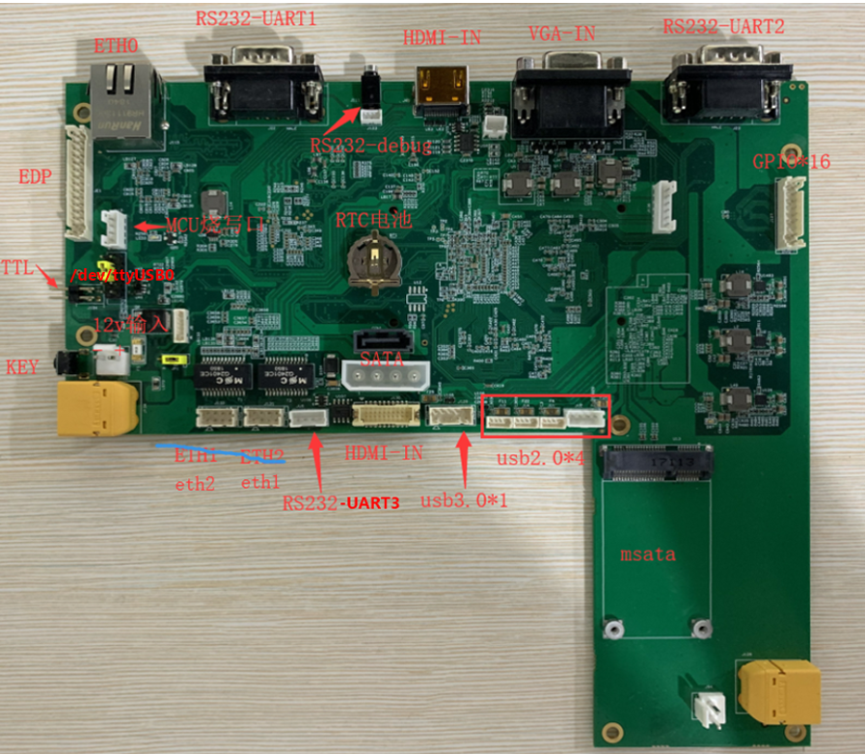
 | 外置 | HDMI IN | 20 | 1*HDMI IN | 原生HDMI IN，通过GPIO读取插拨状态 |  |  | 运行测试程序，连接HDMI输入，查看输出显示正常；使用vlc测试rtsp拉流正常。 | HDMI母座
 | 板载 | MIPI CSI | 21 | 1*40pin FPC | 1、支持DP一进二出转接板（DP转MIPI-CSI0、I2C读取显示器型号等+GPIO读取插拨状态显示器-主机） 2、支持VGA转接板 3、支持HDMI转接板 | 定制3种PCB转接板,防静电措施 | 优先支持DP,需求同上 VGA支持分辨率最高1920*1200即可 | 运行测试程序，连接输入源，查看输出显示正常；使用vlc测试rtsp拉流正常。 | FPC40P0.5MM 下接翻盖式
 | 板载 | 喇叭 | 23 | 1*4pin | 支持左右声道8欧2W,8欧5W | 一般功放2.5W左右偏小，声音太小，需选型5W或以上 | 支持播放音频 | 运行测试程序，扬声器可正常输出本地音频 | PH=2.0mm 1x4P 小白防呆座
 | 板载 | 麦克风 | 24 | 1*2pin | 拾音 |  | 支持录音 | 接入MIC，运行音频采集程序，可正常录制麦克风音频 | PH=2.0mm 1x2P 小白防呆座
 | 外置 | 麦克风 | 25 | 1*3.5mm麦克风接口 | 音频接口（型号PJ-382）：采用4脚国际CTIA的 3.5 mm 接口，左声道-右声道-地线-麦克风（主流苹果、小米、魅族、索尼等）。喇叭使能和MIC使能引脚，可通过软件发现3.5mm音频接口插入时切换3.5mm的耳机和麦克。 |  | 支持录音，引脚插入识别 | 接入输入源，运行音频采集程序，可正常录制麦克风音频 | 型号PJ-382
 | 板载 | 按键 | 26 | 4*按键 1*5Pin插针 | 1、复位RST按键 2、开机PWR按键 3、升级RECOVERY按键 4、MASKROM升级按键 5、含一组插针RST、PWR、RECOVERY、MASKROM、GND |  |  |  | 卧式，参考开发板
 | 板载 | 摄像头 | 27 | 2*专用接口参考开发板 | 支持ov13588摄像头，前置*1，后置*1，专用接口目前已有选型 | 注：开发板支持4路 | mipi 1200W支持摄像头显示、对焦，提示QT示例优先 支持mipi双目 usb 单目、双目摄像头 | 运行测试程序，连接输入源，查看输出显示正常；使用vlc测试rtsp拉流正常。 | ATX530124，参考开发板，但是容易脱落
 | 板载 | 风扇 | 28 | 1*4Pin | PWM控制风扇速率 |  |  | 运行测试程序可控制风扇转速或输出不通PWM波形 | PH=2mm 1*4p小防呆白座(再确认封装4pin A3接口)
 | 板载 | RTC及电池 | 29 | RTC | 1、电池板载供电5年； 2、RTC运行误差小于1秒/天； |  |  | 安装电池，设置系统时间后断电，再次上电后时间需正常，未出现时间重置 | 电池座参考3B1
 | 板载 | GPIO | 30 | GPIO 2*5Pin | 4输入和4输出,5V,GND |  |  | 使用gpio测试程序，可正常控制和读取GPIO状态 | PH=2 2x5P 小白座或跳针，需要I2C等扩展
 | 外置 | 电源输入 | 31 | DC12V | 宽压支持10V-24V，增加或原位置支持更换航空插头 |  |  | 使用12V供电，设备运行正常 | 目前DC005，电流可能不够需要4A+，可更换航空插头预留插座4pin小白座 12V GND，GND 12V
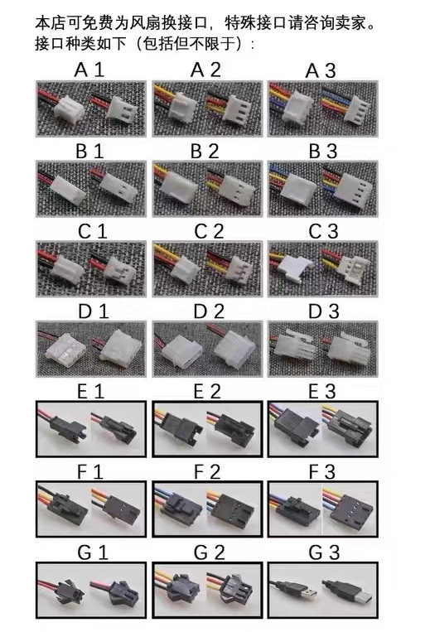
 | 板载 | 电源输入 | 32 | DC12V | DC12V 2PIN黄色端子 | 预留电源板输入 |  | 使用12V供电，设备运行正常 | XT60公座和3536主板一样（看结构）
 | 板载 | 电源输出 | 33 | 1*4Pin | 支持3.3V,5V,GND,12V输出 | 参考开发板 |  | 使用万用表测试输出电压 | PH=2mm 1*4p小白防呆座，参考开发板
 | 板载 | 电池管理 | 34 | 电池接口 | 1、10.8V锂电池接口（待选型）针脚未知 2、11.1V 2并3串18650（已有电池组74WH）3pin | 电源总开关关闭时也可以充电 | 支持电池充放电状态，电量显示，支持软开关机 |  | 1、锂电待确认（零下25~55度环境可运行） 2、3P 90度母座DS-B01F-A-L1 (6小时续航空载，需求4小时续航)
 | 板载 | PCI-e | 35 | PCI-e 4X | 扩展PCI-e 4X，主要用于4*1000M网口扩展 | 定制4路独立网口PCB板，2组网口支持断电自动bypass功能（通过1路跳针判断是否自动bypass），通过2*GPIO控制是否bypass功能 是否支持8路？ | GPIO控制是否bypass功能 | 连接PCIE转接卡，可生成网卡并测试网络正常 | PCIe-4X 侧卧接口
 | 外置 | 电源总开关 | 36 | 物理开关 | 关闭开关后，仍可充电 | 开关键复用？ | 支持开关机 | 可控制设备上断电 | 电源开关带灯？或板边留灯，选型确认。长按5秒关机，短按开机或关机IO提示。关机下可以充电。充电时灯闪，满电长亮，不充不亮。 或留好接口
 | 板载 | 其它 | 37 | 其它接口 | 蜂鸣器、硬盘LED*2（m.2和sata）、电源LED、TF卡座、温感、电源总开关 |  |  | 使用对应测试正常可验证功能
10寸显示屏触屏转接板 | 板载 | 排线 | 1 | 1*40pin FPC | 连主板 | 最优先 |  | 运行测试程序，显示屏可正常输出画面且无明显花屏、闪屏等 | 甲方提供硬件，乙方调试驱动
 | 板载 | 排线 | 2 |  | 10寸显示屏
 | 板载 | 排线 | 3 |  | 10寸触摸屏
7寸显示屏转接板 | 板载 | 排线 | 1 | 1*40pin FPC | 连主板 |  |  | 运行测试程序，显示屏可正常输出画面且无明显花屏、闪屏等 | 甲方提供硬件，乙方调试驱动
 | 板载 | 排线 | 2 |  | 7寸显示屏
 | 板载 | 排线 | 3 |  | 7寸触摸屏
3.5寸显示屏转接板 | 板载 | 排线 | 1 | 1*40pin FPC | 连主板 |  |  | 运行测试程序，显示屏可正常输出画面且无明显花屏、闪屏等 | 甲方提供硬件，乙方调试驱动
 | 板载 | 排线 | 2 |  | 3.5寸显示屏 | 1*lane
 | 板载 | 排线 | 3 |  | 3.5寸触摸屏
DP视频输入转接板 | 外置 | 显示接口 | 1 | DP IN | 连外部主机DP接口 | 主机或5V供电，主板断电时不影响显示，DP可能不支持主机供电 |  | 运行测试程序，连接输入源，查看输出显示正常；使用vlc测试rtsp拉流正常。 | 乙方实现
 | 外置 | 排线 | 2 | DP OUT | 连外部显示器DP接口
 | 板载 | 显示接口 | 3 | 1*40pin FPC | 连主板 MIPI CSI0
VGA视频输入转接板 | 外置 | 显示接口 | 1 | VGA IN | 连外部主机VGA接口 | 主机或5V供电，主板断电时不影响显示 |  | 运行测试程序，连接输入源，查看输出显示正常；使用vlc测试rtsp拉流正常。 | 甲方提供硬件，乙方调试驱动
 | 外置 | 显示接口 | 2 | VGA OUT | 连外部显示器VGA接口
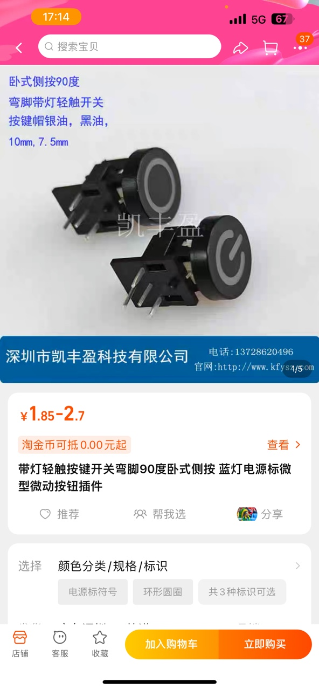
 | 板载 | 排线 | 3 | 1*40pin FPC | 连主板 MIPI CSI0
HDMI视频输入转接板 | 外置 | 显示接口 | 1 | HDMI IN | 连外部主机HDMI接口 | 主机或5V供电，主板断电时不影响显示 |  | 运行测试程序，连接输入源，查看输出显示正常；使用vlc测试rtsp拉流正常。 | 甲方提供硬件，乙方调试驱动
 | 外置 | 显示接口 | 2 | HDMI OUT | 连外部显示器HDMI接口
 | 板载 | 排线 | 3 | 1*40pin FPC | 连主板 MIPI CSI0
4路网口扩展板 | 外置 | 网口 | 1 | RJ45 | 1和2支持bypass | 同上 | 同上 | 连接PCIE接口，可生成网卡并测试网络正常 | 乙方仅实现 PCIE转网口即可
 | 外置 | 网口 | 2 | RJ45 | 1和2支持bypass
 | 外置 | 网口 | 3 | RJ45 | 3和4支持bypass
 | 外置 | 网口 | 4 | RJ45 | 3和4支持bypass
 | 板载 | PCI插槽 | 5 | PCI-e 4X | 对插公口

